Worksheet
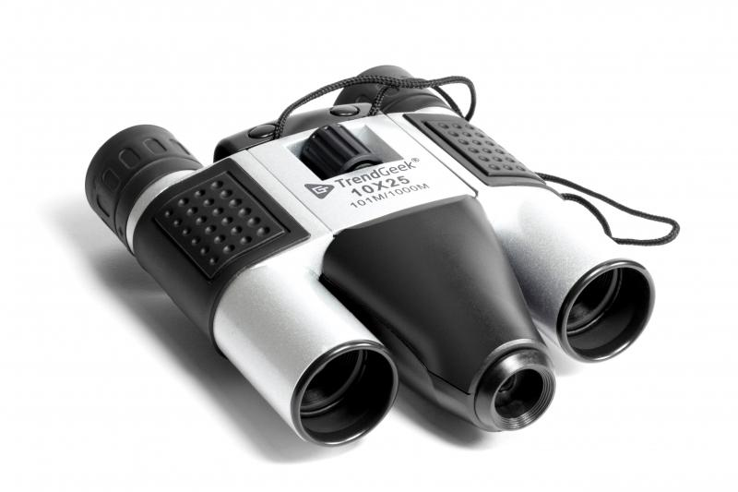
TrendGeek Fernglas mit Kamera TG-125

Artikelnummer | 4790 |  | VE | 20
EAN | 4260358129716 |  | Stück pro Palette | 800
Zollnummer | 90051000 |  | Lagen Pro Palette | 5

Abmessungen - Artikel
Länge(cm) | Breite(cm) | Höhe(cm) | Gewicht(g)
13.5 | 9 | 4 | 233

Abmessungen - Artikelverpackung
Länge(cm) | Breite(cm) | Höhe(cm) | Leergewicht(g) | Gewicht(g) Artikel+Verpackung
17.2 | 13.5 | 6.5 | 100 | 378

Abmessungen - VE Karton (Masterkarton)
Länge(cm) | Breite(cm) | Höhe(cm) | Gewicht(g)
35.5 | 34.5 | 29 | 8000

Verpackung - Bestandteile
Rest Zubehör (g) | Papier/Pappe (g) | Styropor (g) | Kunstst. Hohlkörper(g) | Kunstst. Folien(g) | Materialverbunde (g)
21 | 20 | 0 | 0 | 4 | 0

Weiterführende Informationen
Technaxx Reseller Portal

